상품제안서
송월 타월 우산 2매 콤보세트 ( 호텔컬렉션 클래식40+ CM3단뉴폰지) | 상품코드: F21989

 |  |  |  |  |  |  | 02-412-0044 | www.easy1.co.kr
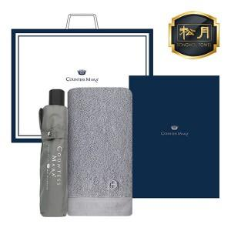

【상세/제작정보】 | ★자수인쇄는 꼭! 문의 먼저 주세요!

【인쇄/포장옵션】 | 실크, 자수 / 포장지포장

【공급단가】 | 수량 | 100~ | 300~ | 500~ | 1,000~ | 3,000~
*VAT별도 | 단가 | 15,200원 | 14,630원 | 14,070원 | 13,510원 | 13,170원

【상품 URL】 | https://dev.easy1.co.kr:443/src/goods_detail.php?gdno=21989

